etapas
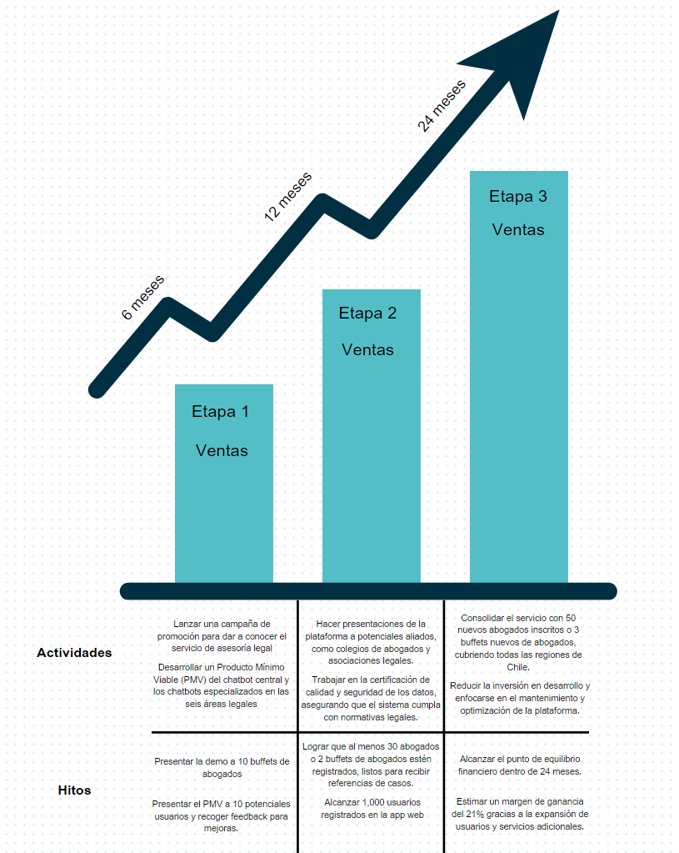

Enlace Canva: | https://www.canva.com/design/DAGVfLAOlBY/wwWRCIgPbaoqLu1Av6oBxg/edit?utm_content=DAGVfLAOlBY&utm_campaign=designshare&utm_medium=link2&utm_source=sharebutton

